상품제안서
워터맨뉴헤미스피어락카블랙볼펜 | 상품코드: S22317

 |  |  |  |  |  |  | 02-713-8555 | www.synergygift.co.kr
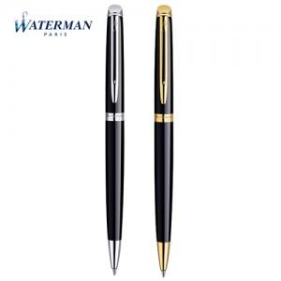

【상세/제작정보】

【인쇄/포장옵션】 | 레이저 / 포장지포장

【공급단가】 | 수량 | 10~ | 50~ | 100~ | 300~ | 500~
*VAT별도 | 단가 | 166,320원 | 163,540원 | 159,390원 | 156,610원 | 152,460원

【상품 URL】 | https://www.synergygift.co.kr:443/src/goods_detail.php?gdno=22317

